реестр
Реестр страниц «Цифровой контент» на базе педагогических технопарков «Кванториум»
№ п.п | Наименование образовательной организации | Наименование педагогического технопарка «Кванториум» | Ссылка размещение цифрового контента | QR КОД
1 | ФГБОУ ВО «Алтайский государственный гуманитарно-педагогический университет имени В.И. Шукшина» | Педагогический технопарк «Кванториум» им. К.Д. Ушинского | http://www2.bigpi.biysk.ru/wwwsite/viewpage.php?page_id=677 | 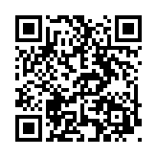
2 | ФГБОУ ВО «Алтайский государственный педагогический университет» | Педагогический технопарк «Кванториум» им. П.К. и Л.А. Одинцовых | https://www.altspu.ru/about_the_university/quantorium/quantorium_dec/ | 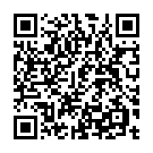
3 | ФГБОУ ВО «Благовещенский государственный педагогический университет» | Педагогический технопарк «Кванториум» им. С.В. Ланкина | https://lit.bgpu.ru/cms-public/public/Kvantorium/digital/ | 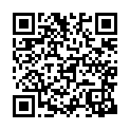
4 | ФГБОУ ВО «Волгоградский государственный социально-педагогический университет» | Педагогический технопарк «Кванториум» им. В.С. Ильина | https://technopark.vspu.ru/digital--conte | 
5 | ФГБОУ ВО «Воронежский государственный педагогический университет» | Педагогический технопарк «Кванториум» им. П.Ф. Каптерева | http://www.vspu.ac.ru/text/quantorium_content | 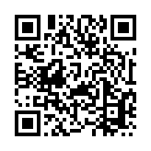
6 | ФГБОУ ВО «Армавирский государственный педагогический университет» | Педагогический технопарк «Кванториум» им. В.Т. Сосновского | http://www.agpu.net/PedagogicalQuantorium/10/Default.aspx | 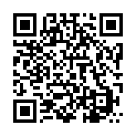
7 | ФГБОУ ВО «Красноярский государственный педагогический университет им. В.П. Астафьева» | Педагогический технопарк «Кванториум» им. Л. В. Киренского | http://www.kspu.ru/page-41076.html | 
8 | ФГБОУ ВО «Нижегородский государственный педагогический университет имени Козьмы Минина» | Педагогический технопарк «Кванториум» | https://mininuniver.ru/training/kvantorium/tsifrovoj-kontent-dlya-pedagogicheskikh-rabotnikov-obrazovatelnykh-organizatsij | 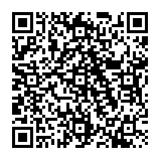
9 | ФГБОУ ВО «Новосибирский государственный педагогический университет» | Педагогический технопарк «Кванториум» им. Ю.Б. Румера | https://nspu.ru/quantorium/tsifrovoy-kontent/ | 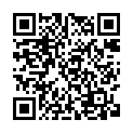
10 | ФГБОУ ВО «Оренбургский государственный педагогический университет» | Педагогический технопарк «Кванториум» им. В.Я. Струминского | https://ospu.ru/quantorium/czifrovoj-obrazovatelnyij-kontent | 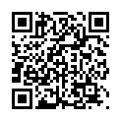
11 | ФГБОУ ВО «Пермский государственный гуманитарно-педагогический университет» | Педагогический технопарк «Кванториум»" им. В.С. Мерлина | https://old.pspu.ru/university/podrazdelenija/uchebnye-podrazdelenija/kvantorium/cifrovoj-obrazovatelnyj-kontent | 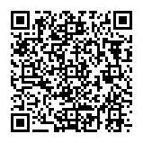
12 | ФГБОУ ВО «Мордовский государственный педагогический университет имени М.Е. Евсевьева» | Педагогический технопарк «Кванториум» им. Д.Т. Надькина | https://mordgpi.ru/pedagogicheskiy-tekhnopark-kvantorium/digital-content-for-teaching-staff-of-educational-organizations/ | 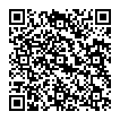
13 | ФГБОУ ВО «Глазовский государственный педагогический институт имени В.Г. Короленко» | Педагогический технопарк «Кванториум» им. В. Г. Разумовского | http://www.ggpi.org/viewpage.php?page_id=688 | 
14 | ФГБОУ ВО «Чеченский государственный педагогический университет» | Педагогический технопарк «Кванториум» им. профессора Ш. М-Х. Арсалиева | https://chspu.ru/%D1%86%D0%B8%D1%84%D1%80%D0%BE%D0%B2%D0%BE%D0%B9-%D0%BE%D0%B1%D1%80%D0%B0%D0%B7%D0%BE%D0%B2%D0%B0%D1%82%D0%B5%D0%BB%D1%8C%D0%BD%D1%8B%D0%B9-%D0%BA%D0%BE%D0%BD%D1%82%D0%B5%D0%BD%D1%82/ | 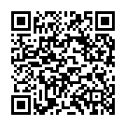
15 | ФГБОУ ВО «Самарский государственный социально-педагогический университет» | Педагогический технопарк «Кванториум» им. .В.Ф. Волкодавова | https://pgsga.ru/organizatsionnaya-struktura-sgspu/strukturnye-podrazdeleniya/pedagogicheskiy-tekhnopark-kvantorium-im-v-f-volkodavova/?bitrix_include_areas=Y&clear_cache=Y | 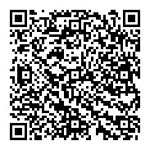
16 | ФГБОУ ВО «Уральский государственный педагогический университет» | Педагогический технопарк «Кванториум» им.В. Г. Житомирского | https://uspu.ru/kvantorium/cifr-kontent/ | 
17 | ФГБОУ ВО «Томский государственный педагогический университет» | Педагогический технопарк «Кванториум» им. народного учителя СССР Б. И. Вершинина | https://www.tspu.edu.ru/kvantorium/27493 | 
18 | ФГБОУ ВО «Ульяновский государственный педагогический университет имени И.Н. Ульянова» | Педагогический технопарк «Кванториум» им. народного учителя СССР П.П. Головина | https://www.ulspu.ru/sveden/quantorium/digital/ | 
19 | ФГБОУ ВО «Южно-Уральский государственный гуманитарно-педагогический университет» | Педагогический технопарк «Кванториум» им. А.В. Усовой | https://www.cspu.ru/dop-education/pedagogicheskij-tekhnopark-kvantorium | 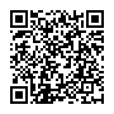
20 | ФГБОУ ВО «Ярославский государственный педагогический университет имени К.Д. Ушинского» | Педагогический технопарк «Кванториум» им. А.А. Ухтомского | https://newyspu.ru/kvantorium/digital-educational-content/ | 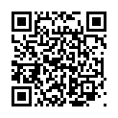
21 | ФГАОУ ДПО «Академия реализации государственной политики и профессионального развития работников образования Министерства просвещения Российской Федерации» | Сеть педагогических технопарков универсальных педагогических компетенций | https://apkpro.ru/proekty/uchitel-budushchego-pokoleniya-rossii/ | 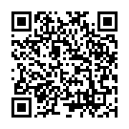
 |  | Сеть педагогических технопарков «Кванториум» | https://apkpro.ru/proekty/pedagogicheskiy-kvantorium/ | 

